RA2.1
Prototype link: | https://eu-vat-prototype-3c83fc449f97.herokuapp.com/v1/ra21-eu-vat-eu-member-state
Confluence link: | https://confluence.tools.tax.service.gov.uk/spaces/RBD/pages/1235190569/RA2.1+-+Which+EU+member+state+are+you+claiming+back+VAT+from

Page Properties | Message.en | Word Count | English content | Welsh content TBC | Comments | Dev status | Test status | English screenshot | Welsh screenshot
URL | N/A |  | /pa-wladwriaeth-yr-ue |  |  | Wedi’i gwblhau | Wedi’i gwblhau
Page title | N/A |  | O ba aelod-wladwriaeth yr UE ydych chi'n hawlio TAW yn ôl? - TAW yr UE - GOV.UK
Page heading |  |  | O ba aelod-wladwriaeth yr UE ydych chi'n hawlio TAW yn ôl?

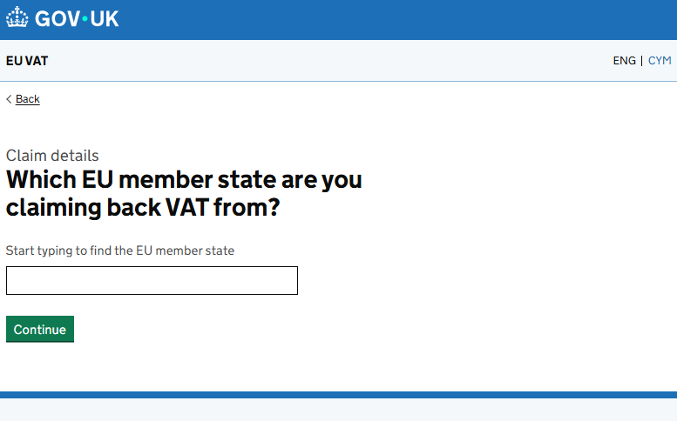
 | Messages label | Type | English copy | Welsh copy | Comments
 | claim.caption.add | Caption | Manylion yr hawliad
 | refundingCountry.title | H1 | O ba aelod-wladwriaeth yr UE ydych chi'n hawlio TAW yn ôl?
 | refundingCountry.heading
 | refundingCountry.hint | Help Text (greyed-out text) | Dechreuwch deipio i ddod o hyd i'r aelod-wladwriaeth
 | refundingCountry.error.summary | Error summary | Mae problem
 |  |  | Dewiswch aelod-wladwriaeth yr UE
 | refundingCountry.error.invalid.summary |  | Dewiswch aelod-wladwriaeth yr UE dilys

RA3.0
Prototype link: | https://eu-vat-prototype-3c83fc449f97.herokuapp.com/v2/org/new-claim/1-claim-details/1-2-claim-language
Confluence link: | https://confluence.tools.tax.service.gov.uk/spaces/RBD/pages/1235190571/RA3.0+-+What+language+do+you+want+to+use+for+this+claim

Page Properties | Message.en | Word Count | English content | Welsh content TBC | Comments | Dev status | Test status | English screenshot | Welsh screenshot
URL | N/A |  | /pa-iaith |  |  | Wedi’i gwblhau | Wedi’i gwblhau
Page title | N/A |  | Pa iaith ydych am ei defnyddio ar gyfer yr hawliad hwn? - TAW yr UE - GOV.UK
Page heading |  |  | Pa iaith ydych am ei defnyddio ar gyfer yr hawliad hwn?

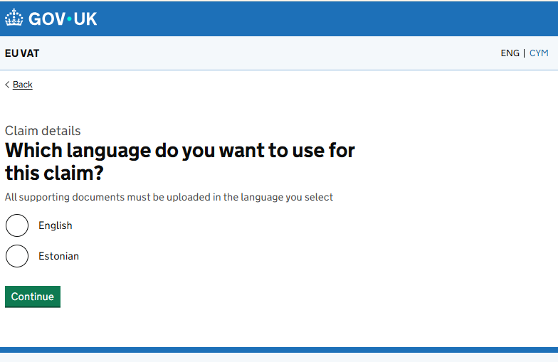
 | Messages label | Type | English copy | Welsh copy | Comments
 | claim.caption.add | Caption | Manylion yr hawliad
 | refundingLanguage.title | H1 | Pa iaith ydych am ei defnyddio ar gyfer yr hawliad hwn?
 | refundingLanguage.heading
 | refundingLanguage.hint | Hint text | Mae’n rhaid uwchlwytho pob dogfen ategol yn yr iaith a ddewiswch
 | * see table below for language keys | Radio button | Iaith
 |  | Radio button | Iaith
 |  | Radio button | Iaith
 |  | Radio button | Iaith
 | site.continue | Button | Parhau
 | refundingLanguage.error.required | Error summary | Mae problem
 |  |  | Dewiswch iaith ar gyfer yr hawliad hwn
 | refundingLanguage.error.required | Error message | Dewiswch iaith ar gyfer yr hawliad hwn

 |  | When the user tries to continue without selecting a language
 | refundingLanguage.checkYourAnswersLabel |  | Iaith ar gyfer yr hawliad
 | refundingLanguage.change.hidden |  | Newidiwch yr iaith

 | Languages table for radio buttons

 | refundingLanguage.english | Radio button | English
 | refundingLanguage.german | Radio button | Almaenaidd
 | refundingLanguage.french | Radio button | Ffrengig
 | refundingLanguage.dutch | Radio button | Iseldiraidd
 | refundingLanguage.bulgarian | Radio button | Bwlgaraidd
 | refundingLanguage.spanish | Radio button | Sbaenaidd
 | refundingLanguage.turkish | Radio button | Twrcaidd
 | refundingLanguage.czech | Radio button | Tsiecaidd
 | refundingLanguage.danish | Radio button | Danaidd
 | refundingLanguage.estonian | Radio button | Estonaidd
 | refundingLanguage.finnish | Radio button | Ffinnaidd
 | refundingLanguage.swedish | Radio button | Swedaidd
 | refundingLanguage.italian | Radio button | Eidalaidd
 | refundingLanguage.latvian | Radio button | Latfiaidd
 | refundingLanguage.lithuanian | Radio button | Lithwaniaidd
 | refundingLanguage.maltese | Radio button | Maltaidd
 | refundingLanguage.polish | Radio button | Pwylaidd
 | refundingLanguage.portuguese | Radio button | Portiwgeaidd
 | refundingLanguage.romanian | Radio button | Rwmanaidd
 | refundingLanguage.slovak | Radio button | Slofacaidd
 | refundingLanguage.slovenian | Radio button | Slofenaidd
 | refundingLanguage.irish | Radio button | Gwyddelig
 | refundingLanguage.hungarian | Radio button | Hwngaraidd
 | refundingLanguage.greek | Radio button | Groegaidd

RA2.2
Prototype link: | https://eu-vat-prototype-3c83fc449f97.herokuapp.com/v2/org/new-claim/1-claim-details/1-4-refund-period
Confluence link: | https://confluence.tools.tax.service.gov.uk/spaces/RBD/pages/1235190575/RA2.2+-+What+is+the+refund+period

Page Properties | Message.en | Word Count | English content | Welsh content TBC | Comments | Dev status | Test status | English screenshot | Welsh screenshot
URL | N/A |  | /cyfnod-yr-ad-daliad |  |  | Wedi’i gwblhau | Wedi’i gwblhau
Page title | N/A |  | Cyfnod yr ad-daliad TAW yr UE - GOV.UK
Page heading |  |  | Cyfnod yr ad-daliad

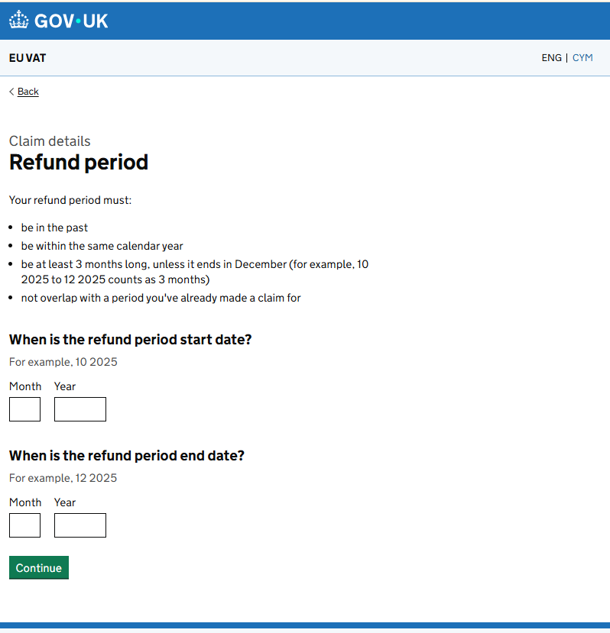
 | Messages label | Type | English copy | Welsh copy | Comments
 | site.back | Link | Yn ôl
 | claim.caption.add | Span (caption) | Manylion yr hawliad
 | refundPeriod.title | Heading | Cyfnod yr ad-daliad
 | refundPeriod.heading
 | refundPeriod.rules.heading | Paragraph | Mae’n rhaid i gyfnod eich ad-daliad:
 | refundPeriod.rule.1 | List | fod yn y gorffennol
 | refundPeriod.rule.2 |  | fod o fewn yr un flwyddyn galendr
 | refundPeriod.rule.3 |  | fod o leiaf 3 mis o hyd, oni bai ei fod yn dod i ben ym mis Rhagfyr (er enghraifft, mae 10 2025 i 12 2025 yn cyfrif fel 3 mis)
 | refundPeriod.rule.4 |  | beidio â gorgyffwrdd â chyfnod rydych eisoes wedi gwneud hawliad amdano
 | refundPeriod.start.heading | Heading | Pryd mae dyddiad cychwyn cyfnod yr ad-daliad?
 | refundPeriod.start.hint | Hint text | Er enghraifft, 10 2025
 | date.month | Paragraph | Mis
 |  | Eitem
 | date.year | Paragraph | Blwyddyn
 |  | Eitem
 | refundPeriod.end.heading | Heading | Pryd yw dyddiad diwedd cyfnod yr ad-daliad?
 | refundPeriod.end.hint | Hint text | Er enghraifft, 12 2025
 | date.month | Paragraph | Mis
 |  | Eitem
 | date.year | Paragraph | Blwyddyn
 |  | Eitem
 | see table below for error messages implemented for this page | Gwall

 | Error Messages

 | refundPeriod.start.error.required | Gwall | Nodwch y dyddiad dechrau
 | refundPeriod.start.error.required.month | Gwall | Nodwch y mis dechrau
 | refundPeriod.start.error.required.year | Gwall | Nodwch y flwyddyn dechrau
 | refundPeriod.start.error.invalidDateFormat | Gwall | Nodwch ddyddiad dechrau dilys
 | refundPeriod.start.error.invalidDateFormat.month | Gwall | Nodwch fis dechrau dilys
 | refundPeriod.start.error.invalidDateFormat.year | Gwall | Nodwch flwyddyn dechrau dilys
 | refundPeriod.start.error.after30Sept | Gwall | Ni all dyddiad decrhau cyfnod yr ad-daliad fod cyn 1 Ionawr {0}
 | refundPeriod.start.error.30SeptOrEarlier | Gwall | Ni all dyddiad decrhau cyfnod yr ad-daliad fod cyn 1 Ionawr {0}
 | refundPeriod.start.error.beforeVatRegDate.firstQuarter | Gwall | Mae’n rhaid i ddyddiad dechrau cyfnod yr ad-daliad fod ar ôl y dyddiad cofrestru ar gyfer TAW os gwnaethoch gofrestru ar gyfer TAW yn ystod y chwarter cyntaf
 | refundPeriod.start.error.beforeVatRegDate.remainingQuarter | Gwall | Mae’n rhaid ddyddiad dechrau cyfnod yr ad-daliad fod o fewn tri mis cyn neu unrhyw bryd ar ôl y dyddiad cofrestru ar gyfer TAW os na wnaethoch gofrestru ar gyfer TAW yn ystod y chwarter cyntaf
 | refundPeriod.end.error.required | Gwall | Nodwch y dyddiad dod i ben
 | refundPeriod.end.error.required.month | Gwall | Nodwch y mis dod i ben
 | refundPeriod.end.error.required.year | Gwall | Nodwch y flwyddyn dod i ben
 | refundPeriod.end.error.invalidDateFormat | Gwall | Nodwch ddyddiad dod i ben dilys
 | refundPeriod.end.error.invalidDateFormat.month | Gwall | Nodwch fis dod i ben dilys
 | refundPeriod.end.error.invalidDateFormat.year | Gwall | Nodwch flwyddyn dod i ben dilys
 | refundPeriod.end.error.inPast | Gwall | Mae’n rhaid i ddyddiad diwedd cyfnod yr ad-daliad fod yn y gorffennol
 | refundPeriod.end.error.afterVatDeRegDate | Gwall | Ni ddylai dyddiad diwedd cyfnod yr ad-daliad fod ar ôl y dyddiad datgofrestru TAW
 | refundPeriod.error.startDateNotAfterEndDate | Gwall | Mae’n rhaid i ddyddiad dechrau cyfnod yr ad-daliad fod yn gynharach na dyddiad gorffen cyfnod yr ad-daliad
 | refundPeriod.error.startAndEndInSameYear | Gwall | Mae’n rhaid i ddyddiad dechrau a dyddiad gorffen cyfnod yr ad-daliad fod yn yr un flwyddyn galendr
 | refundPeriod.error.periodNotLessThan3Months | Gwall | Mae’n rhaid i cyfnod yr ad-daliad fod o leiaf 3 mis o hyd oni bai bod y cyfnod yn dod i ben ym mis Rhagfyr

RA2.3
Prototype link: | https://eu-vat-prototype-3c83fc449f97.herokuapp.com/v2/org/new-claim/1-claim-details/1-5-contact-details
Confluence link: | https://confluence.tools.tax.service.gov.uk/spaces/RBD/pages/1235190577/RA2.3+-+How+should+we+contact+you+about+this+claim

Page Properties | Message.en | Word Count | English content | Welsh content TBC | Comments | Dev status | Test status | English screenshot | Welsh screenshot
URL | N/A |  | /sut-i-gysylltu-a-chi-ynghylch-yr-hawliad |  |  | Wedi’i gwblhau | Wedi’i gwblhau
Page title | N/A |  | Sut ddylem gysylltu â chi ynglŷn â'r hawliad hwn? - TAW yr UE - GOV.UK
Page heading |  |  | Sut ddylem gysylltu â chi ynglŷn â'r hawliad hwn?

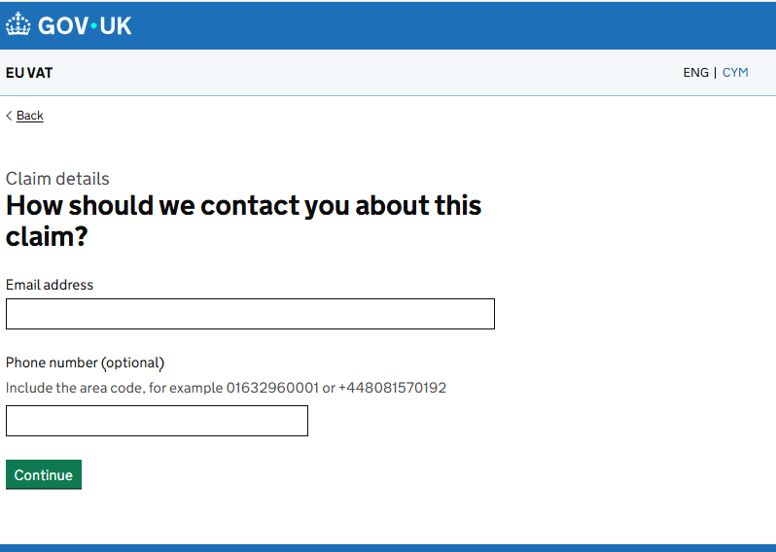
 | Messages label | Type | English copy | Welsh copy | Comments
 | site.back | Link | Yn ôl
 | claim.caption.add | Paragraph | Manylion yr hawliad
 | contactDetails.title | Heading | Sut ddylem gysylltu â chi ynglŷn â'r hawliad hwn?
 | contactDetails.heading
 | contactDetails.contactEmail.label | Input label | Cyfeiriad e-bost
 |  | Input field
 | contactDetails.contactTelephone.label | Input label | Rhif ffôn (dewisol)
 | contactDetails.contactTelephone.hint | Input hint text | Cynhwyswch cod yr ardal, er enghraifft 01632960001 neu +448081570192
 |  | Input field
 | site.continue | Buttons | Parhau
 | contactDetails.error.email.required | Gwall | Nodwch gyfeiriad e-bost
 | contactDetails.error.email.maxLength | Gwall | Mae’n rhaid i’r cyfeiriad e-bost fod yn 100 o gymeriadau neu lai
 | contactDetails.error.email.invalidFormat | Gwall | Nodwch gyfeiriad e-bost yn y fformat cywir, fel enw@enghraifft.com
 | contactDetails.error.telephone.maxLength | Gwall | Mae’n rhaid i’r rhif ffôn fod yn 20 o gymeriadau neu lai
 | contactDetails.error.telephone.format | Gwall | Nodwch rif ffôn yn y fformat cywir

RA2.4
Prototype link: | https://eu-vat-prototype-3c83fc449f97.herokuapp.com/v2/org/new-claim/1-claim-details/1-6-1-list-business-activity
Confluence link: | https://confluence.tools.tax.service.gov.uk/spaces/RBD/pages/1235190577/RA2.3+-+How+should+we+contact+you+about+this+claim

Page Properties | Message.en | Word Count | English content | Welsh content TBC | Comments | Dev status | Test status | English screenshot | Welsh screenshot
URL | N/A |  | /gweithgwrach-busnes (tudalen Gweithgarwch Busnes) |  |  | Wedi’i gwblhau | Wedi’i gwblhau
 |  |  | /gweithgwrach-busnes-2 (tudalen Gweithgarwch Busnes 2)
 |  |  | /gweithgwrach-busnes-3 (tudalen Gweithgarwch Busnes 3)
Page title | N/A |  | Gweithgarwch busnes ar gyfer yr hawliad hwn - TAW UE - GOV.UK (tudalen Gweithgarwch Busnes)
Page heading |  |  | Gweithgarwch busnes ar gyfer yr hawliad hwn (tudalen Gweithgarwch Busnes)

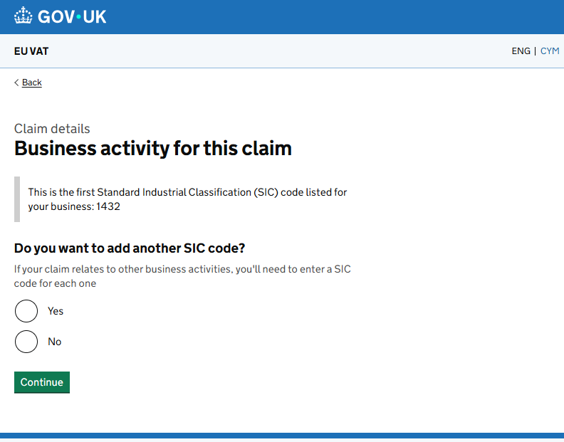
 | BA 1: Components
 | Messages label | Type | English copy | Welsh copy | Comments
 | site.back | Back link | Yn ôl
 | claim.caption.add | Caption | Manylion yr hawliad
 |  | (govuk-caption-L)
 | businessActivity.title | H1 - Page heading | Gweithgarwch busnes ar gyfer yr hawliad hwn
 | businessActivity.heading | (govuk-heading - L)
 | businessActivity.lead | Inset text | Dyma'r cod Dosbarthiad Diwydiannol Safonol (SIC) cyntaf a restrir ar gyfer eich busnes: 1432
 | businessActivity.lead.no |  | Nid oes cod SIC cyntaf wedi'i restru ar gyfer eich busnes
 | businessActivity.legend | Radio legend | A ydych am ychwanegu cod SIC arall?
 | businessActivity.paragraph | Radio hint | Os yw’ch hawliad yn ymwneud â gweithgarwch busnes arall, bydd angen i chi nodi cod SIC ar gyfer pob un
 | site.yes | Radio options | Iawn
 | site.no |  | Na
 | error.summary.title | Error summary heading | Mae problem
 | businessActivity.error.required | Error message | Dewiswch ‘Iawn’ os ydych am ychwanegu cod SIC arall
 | site.continue | Button | Parhau

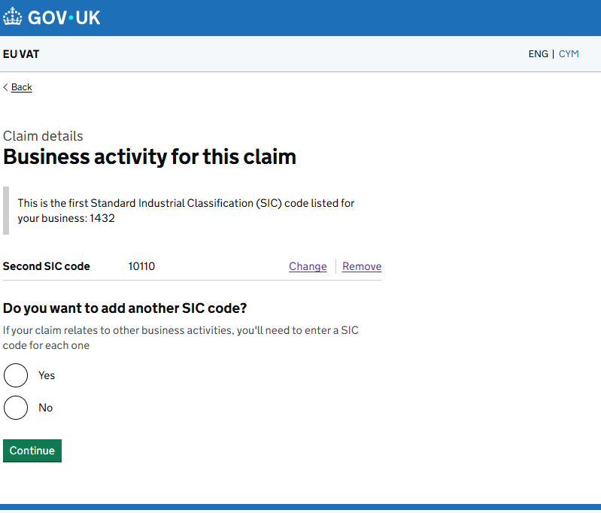
 | BA1 + BA 2: Components
 | site.back | Back link | Yn ôl
 | claim.caption.add | Caption | Manylion yr hawliad
 |  | (govuk-caption-L)
 | businessActivityTwo.title | H1 - Page heading | Gweithgarwch busnes ar gyfer yr hawliad hwn
 | businessActivityTwo.heading | (govuk-heading - L)
 | businessActivityTwo.insetText | Inset text | Dyma'r cod Dosbarthiad Diwydiannol Safonol (SIC) cyntaf a restrir ar gyfer eich busnes: 1432
 | businessActivityTwo.ba2.label | Summary list (Key) | Ail god SIC
 |  | Summary list (Value) | Cod SIC 4 digid
 | site.remove | Summary list (Actions) | Dileu
 | site.change |  | Newid
 | businessActivity.legend | Radio legend | A ydych am ychwanegu cod SIC arall?

 | businessActivity.paragraph | Radio hint | Os yw’ch hawliad yn ymwneud â gweithgarwch busnes arall, bydd angen i chi nodi cod SIC ar gyfer pob un
 | site.yes | Radio options | Iawn
 | site.no |  | Na
 | error.summary.title | Error summary heading | Mae problem
 | businessActivity.error.required | Error message | Dewiswch ‘Iawn’ os ydych am ychwanegu cod SIC arall
 | site.continue | Button | Parhau
 | businessActivityTwo.ba2.change.hidden | Hidden text for screen readers | Newidiwch yr ail god SIC
 | businessActivityTwo.ba2.remove.hidden |  | Tynnwch yr ail god SIC

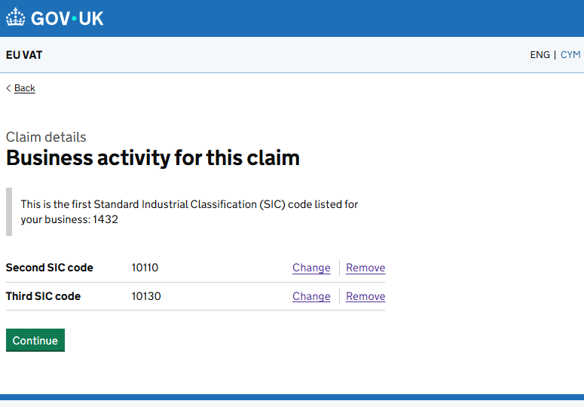
 | BA1 + BA 2 + B3: Components
 | site.back | Back link | Yn ôl
 | claim.caption.add | Caption | Manylion yr hawliad
 |  | (govuk-caption-L)
 | businessActivityThree.title | H1 - Page heading | Gweithgarwch busnes ar gyfer yr hawliad hwn
 | businessActivityThree.heading | (govuk-heading - L)
 | businessActivityThree.lead | Inset text | Dyma'r cod Dosbarthiad Diwydiannol Safonol (SIC) cyntaf a restrir ar gyfer eich busnes: 1432
 | businessActivityThree.ba2.label | Summary list (Key) | Ail god SIC
 | businessActivityThree.ba3.label |  | Trydydd cod SIC
 |  | Summary list (Value) | Cod SIC 4 digid
 |  |  | Cod SIC 4 digid
 | site.remove | Summary list (Actions) | Dileu
 | site.change |  | Newid
 | site.continue | Button | Parhau
 | businessActivityThree.ba2.remove.hidden | Hidden text for screen readers | Tynnwch yr ail god SIC
 | businessActivityThree.ba3.remove.hidden |  | Tynnwch y trydydd cod SIC
 | businessActivityThree.ba2.change.hidden |  | Newidiwch yr ail god SIC
 | businessActivityThree.ba3.change.hidden |  | Newidiwch y trydydd cod SIC

RA2.5
Prototype link: | https://eu-vat-prototype-3c83fc449f97.herokuapp.com/v2/org/new-claim/1-claim-details/1-6-2-add-business-activity2
Confluence link: | https://confluence.tools.tax.service.gov.uk/spaces/RBD/pages/1278050414/RA2.5+-+What+is+the+second+SIC+code

Page Properties | Message.en | Word Count | English content | Welsh content TBC | Comments | Dev status | Test status | English screenshot | Welsh screenshot
URL | N/A |  | /beth-ywr-ail-god-SIC |  |  | Wedi’i gwblhau | Wedi’i gwblhau
Page title | N/A |  | Beth yw’r ail god SIC? - TAW yr UE - GOV.UK
Page heading |  |  | Beth yw’r ail god SIC?

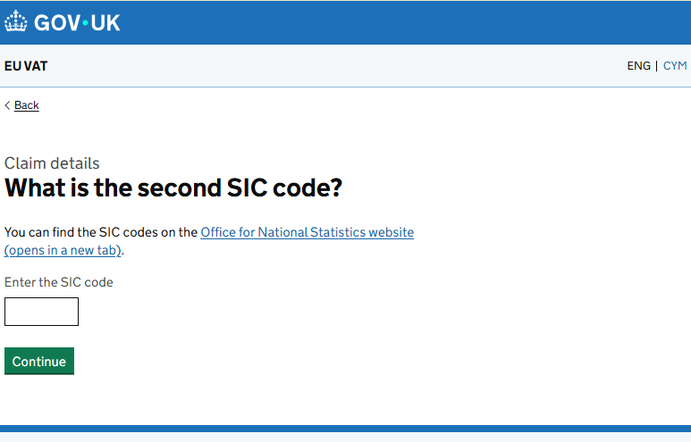
 | Messages label | Type | English copy | Welsh copy | Comments
 | site.back | Back link | Yn ôl
 | claim.caption.add | Caption | Manylion yr hawliad
 |  | (govuk-caption-L)
 | businessActivityCodeTwo.title | H1 - Page heading | Beth yw’r ail god SIC?
 | businessActivityCodeTwo.heading | (govuk-heading - L)
 | businessActivityCodeTwo.hintHtml | Paragraph | Gallwch ddod o hyd i'r codau SIC ar wefan y Swyddfa Ystadegau Gwladol (yn agor tab newydd).
 | businessActivityCodeTwo.hint | Input hint text | Nodwch y cod SIC
 |  | Text input | [ User input ]
 | site.continue | Button | Parhau
 | businessActivityCodeTwo.error.summary | Gwall | Nodwch god SIC
 | businessActivityCodeTwo.error.required | Gwall | Nodwch god SIC
 | businessActivityCodeTwo.error.invalid | Gwall | Nodwch god SIC yn y fformat cywir
 | businessActivityCodeTwo.error.invalid.summary | Gwall | Nodwch god SIC yn y fformat cywir
 | businessActivityCodeTwo.error.duplicate | Gwall | Ni allwch ddefnyddio cod SIC rydych eisoes wedi'i ddefnyddio
 | businessActivityCodeTwo.error.length | Gwall | Ni all cod SIC fod yn fwy na 4 rhif

RA2.6
Prototype link: | https://eu-vat-prototype-3c83fc449f97.herokuapp.com/v2/org/new-claim/1-claim-details/1-6-2-add-business-activity3
Confluence link: | https://confluence.tools.tax.service.gov.uk/spaces/RBD/pages/1278050419/RA2.6+-+What+is+the+third+SIC+code

Page Properties | Message.en | Word Count | English content | Welsh content TBC | Comments | Dev status | Test status | English screenshot | Welsh screenshot
URL | N/A |  | /beth-ywr-trydydd-cod-SIC |  |  | Wedi’i gwblhau | Wedi’i gwblhau
Page title | N/A |  | Beth yw’r trydydd cod SIC? - TAW yr UE - GOV.UK
Page heading |  |  | Beth yw’r trydydd cod SIC?

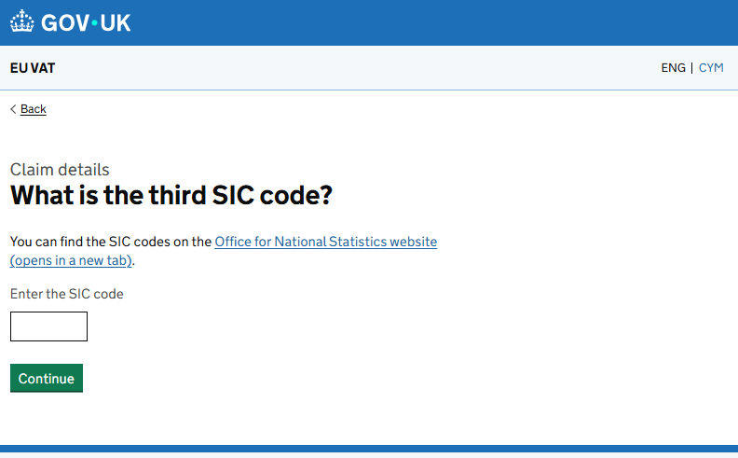
 | Messages label | Type | English copy | Welsh copy | Comments
 | site.back | Back link | Yn ôl
 | claim.caption.add | Caption | Manylion yr hawliad
 |  | (govuk-caption-L)
 | businessActivityCodeThree.title | H1 - Page heading | Beth yw’r trydydd cod SIC?
 | businessActivityCodeThree.heading | (govuk-heading - L)
 | businessActivityCodeThree.hintHtml | Paragraph | Gallwch ddod o hyd i'r codau SIC ar wefan y Swyddfa Ystadegau Gwladol (yn agor tab newydd).
 | businessActivityCodeThree.hint | Input hint text | Nodwch y cod SIC
 |  | Text input | [ User input ]
 | site.continue | Button | Parhau
 | businessActivityCodeThree.change.hidden | Hidden text | Newidiwch y 3ydd cod gweithgarwch busnes
 | businessActivityCodeThree.checkYourAnswersLabel |  | 3ydd cod gweithgarwch busnes
 | businessActivityCodeThree.error.summary | Gwall | Nodwch god SIC
 | businessActivityCodeThree.error.summary | Gwall | Nodwch god SIC
 | businessActivityCodeThree.error.invalid | Gwall | Nodwch god SIC yn y fformat cywir
 | businessActivityCodeThree.error.invalid.summary | Gwall | Nodwch god SIC yn y fformat cywir
 | businessActivityCodeThree.error.duplicate | Gwall | Ni allwch ddefnyddio cod SIC rydych eisoes wedi'i ddefnyddio
 | businessActivityCodeThree.error.length | Gwall | Ni all cod SIC fod yn fwy na 4 rhif

RA4.0
Prototype link: | https://eu-vat-prototype-3c83fc449f97.herokuapp.com/v2/org/new-claim/1-claim-details/1-7-check-claim-details
Confluence link: | https://confluence.tools.tax.service.gov.uk/spaces/RBD/pages/1255440898/RA4.0+-+Check+your+claim+details+before+submission

Page Properties | Message.en | Word Count | English content | Welsh content TBC | Comments | Dev status | Test status | English screenshot | Welsh screenshot
URL | N/A |  | /gwirio-manylion-eich-hawliad |  |  | Wedi’i gwblhau | Wedi’i gwblhau
Page title | N/A |  | Gwirio manylion eich hawliad - TAW yr UE - GOV.UK
Page heading |  |  | Gwirio manylion eich hawliad

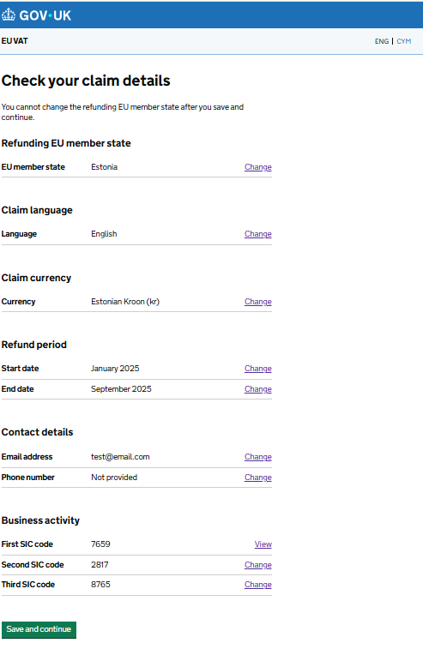
 | Messages label | Type | English copy | Welsh copy | Comments
 | checkYourClaimDetails.title | H1 - Page heading | Gwirio manylion eich hawliad
 | checkYourClaimDetails.heading | (govuk-heading - L)
 | checkYourClaimDetails.paragraph | paragraph | Ni allwch newid yr aelod-wladwriaeth UE sy'n ad-dalu ar ôl i chi gadw a pharhau.

 | Ad-dalu aelod-wladwriaeth yr UE
 | checkYourClaimDetails.refundingCountry.label | H2 | Ad-dalu aelod-wladwriaeth yr UE
 | checkYourClaimDetails.refundingCountry.subLabel | Summary list (Key) | Aelod-wladwriaeth yr UE
 |  | Summary list (Values) | [ Dynamically populates based on session data ]
 | site.change | Summary list (Actions) | Newid
 | checkYourClaimDetails.refundingCountry.change.hidden | hidden text | Newidiwch aelod-wladwriaeth yr UE

 | Claim language
 | checkYourClaimDetails.refundingLanguage.label | H2 | Claim language
 | checkYourClaimDetails.refundingLanguage.subLabel | Summary list (Key) | Iaith
 |  | Summary list (Values) | [ Dynamically populates based on session data ]
 | site.change | Summary list (Actions) | Newid
 | checkYourClaimDetails.refundingLanguage.change.hidden | hidden text | Newidiwch yr iaith

 | Hawlio arian cyfred (dim ond ar gyfer Bwlgaria ac Estonia y bydd yn cael ei ddangos)
 | checkYourClaimDetails.refundingCurrency.label | H2 | Hawlio arian cyfred
 | checkYourClaimDetails.refundingCurrency.subLabel | Summary list (Key) | Arian cyfred
 |  | Summary list (Values) | [ Dynamically populates based on session data ]
 | site.change | Summary list (Actions) | Newid
 | checkYourClaimDetails.refundingCurrency.change.hidden | hidden text | Newidiwch yr arian cyfred

 | Cyfnod yr ad-daliad
 | checkYourClaimDetails.refundingPeriod.label | H2 | Cyfnod yr ad-daliad
 | checkYourClaimDetails.refundingPeriodStart.subLabel | Summary list (Key) | Dyddiad dechrau
 | checkYourClaimDetails.refundingPeriodEnd.subLabel |  | Dyddiad dod i ben
 |  | Summary list (Values) | [ Dynamically populates based on session data ]
 | site.change | Summary list (Actions) | Newid
 |  |  | Newid
 | checkYourClaimDetails.refundingStartDate.change.hidden | hidden text | Newidiwch dyddiad dechrau cyfnod yr ad-daliad
 | checkYourClaimDetails.refundingEndDate.change.hidden |  | Newidiwch dyddiad diwedd cyfnod yr ad-daliad

 | Manylion cyswllt
 | checkYourClaimDetails.contactDetails.label | H2 | Manylion cyswllt
 | checkYourClaimDetails.contactEmail.subLabel | Summary list (Key) | Cyfeiriad e-bost
 | checkYourClaimDetails.contactPhone.subLabel |  | Rhif ffôn
 |  | Summary list (Values) | [ Dynamically populates based on session data ]
 |  |  | [ "Not provided" if no data was entered for Phone number]
 | site.change | Summary list (Actions) | Newid
 |  |  | Newid
 | checkYourClaimDetails.Email.change.hidden | hidden text | Newid cyfeiriad e-bost
 | checkYourClaimDetails.Phone.change.hidden |  | Newid rhif ffôn

 | Gweithgarwch busnes
 | checkYourClaimDetails.businessActivity.label | H2 | Gweithgarwch busnes
 | checkYourClaimDetails.businessActivity.subLabel | Summary list (Key) | Cod SIC cyntaf
 | checkYourClaimDetails.businessActivity2.subLabel |  | Ail god SIC
 | checkYourClaimDetails.businessActivity3.subLabel |  | Trydydd cod SIC
 |  | Summary list (Values) | [ Dynamically populates based on session data ]
 | site.view | Summary list (Actions) | Bwrw golwg dros
 | site.change |  | Newid
 |  |  | Newid
 | checkYourClaimDetails.businessActivity1.view.hidden | hidden text | View first SIC code
 | checkYourClaimDetails.businessActivity2.change.hidden |  | Newidiwch yr ail god SIC
 | checkYourClaimDetails.businessActivity3.change.hidden |  | Bwrw golwg dros y cod SIC cyntaf

 |  | button | [ Cadw a pharhau ]

RA4.2
Prototype link: | https://eu-vat-prototype-3c83fc449f97.herokuapp.com/v2/org/new-claim/2-purchase-details/2-1-before-you-start
Confluence link: | https://confluence.tools.tax.service.gov.uk/spaces/RBD/pages/1269367182/RA4.2+-+Before+you+start

Page Properties | Message.en | Word Count | English content | Welsh content TBC | Comments | Dev status | Test status | English screenshot | Welsh screenshot
URL | N/A |  | /cyn-i-chi-ddechrau |  |  | Wedi’i gwblhau | Wedi’i gwblhau
Page title | N/A |  | Cyn i chi ddechrau - TAW yr UE - GOV.UK
Page heading |  |  | Cyn i chi ddechrau

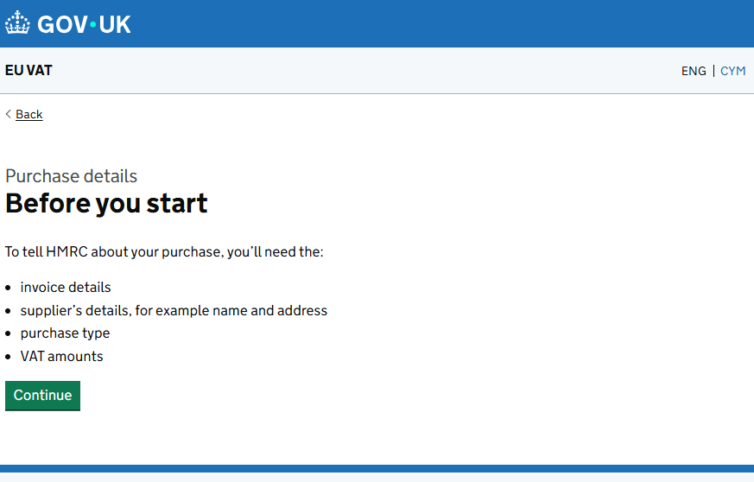
 | Messages label | Type | English copy | Welsh copy | Comments
 | site.back | Yn ôl
 | beforeYouStart.title | H1 | Cyn i chi ddechrau
 | beforeYouStart.heading
 | beforeYouStart.p1 | Body | I roi gwybod i CThEf am eich pryniant, bydd angen y canlynol arnoch:

 | beforeYouStart.bullet1 |  | manylion yr anfoneb
 | beforeYouStart.bullet2 |  | manylion y cyflenwr, er enghraifft enw a chyfeiriad
 | beforeYouStart.bullet3 |  | math o bryniant
 | beforeYouStart.bullet4 |  | symiau TAW

RA8.0
Prototype link: | https://eu-vat-prototype-3c83fc449f97.herokuapp.com/v2/org/new-claim/2-purchase-details/2-2-invoice-type
Confluence link: | https://confluence.tools.tax.service.gov.uk/spaces/RBD/pages/1255440932/RA8.0+-+Invoice+type

Page Properties | Message.en | Word Count | English content | Welsh content TBC | Comments | Dev status | Test status | English screenshot | Welsh screenshot
URL | N/A |  | /math-o-anfoneb |  |  | Wedi’i gwblhau | Wedi’i gwblhau
Page title | N/A |  | Math o anfoneb - TAW yr UE - GOV.UK
Page heading |  |  | Math o anfoneb

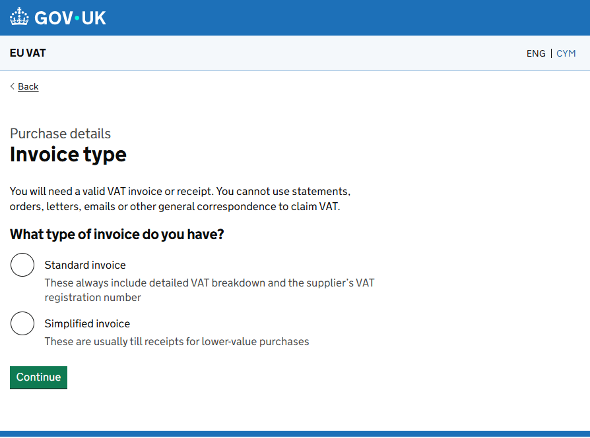
 | Messages label | Type | English copy | Welsh copy | Comments
 | site.back | link | Yn ôl
 | invoiceType.caption | Span (Caption) | Manylion y pryniant
 | invoiceType.heading | H1 | Math o anfoneb
 | invoiceType.title
 | invoiceType.lead | Body | Bydd angen anfoneb neu dderbynneb TAW dilys arnoch. Ni allwch ddefnyddio datganiadau, archebion, llythyrau, negeseuon e-bost na gohebiaeth gyffredinol arall i hawlio TAW.
 | invoiceType.h2 | H2 | Pa fath o anfoneb sydd gennych?
 | invoiceType.standardInvoice | Radio button | Anfoneb safonol
 | invoiceType.standardInvoice.hint | radio-1-Hint text | Mae'r rhain bob amser yn cynnwys dadansoddiad manwl o TAW a rhif cofrestru TAW y cyflenwr.
 | invoiceType.simplifiedInvoice | Radio button | Anfoneb symlach
 | invoiceType.simplifiedInvoice.hint | Radio-2-Hint text | Fel arfer, derbynebau til yw'r rhain ar gyfer pryniannau gwerth is
 | site.continue | Button | Parhau
 | invoiceType.error.required | Gwall | Dewiswch fath o gyfrif

RA8.6
Prototype link: | https://eu-vat-prototype-3c83fc449f97.herokuapp.com/v2/org/new-claim/2-purchase-details/2-3-invoice-number
Confluence link: | https://confluence.tools.tax.service.gov.uk/spaces/RBD/pages/1255440987/RA8.6+-+Invoice+number

Page Properties | Message.en | Word Count | English content | Welsh content TBC | Comments | Dev status | Test status | English screenshot | Welsh screenshot
URL | N/A |  | /rhif-yr-anfoneb |  |  | Wedi’i gwblhau | Wedi’i gwblhau
Page title | N/A |  | Rhif yr anfoneb - TAW yr UE - GOV.UK
Page heading |  |  | Rhif yr anfoneb

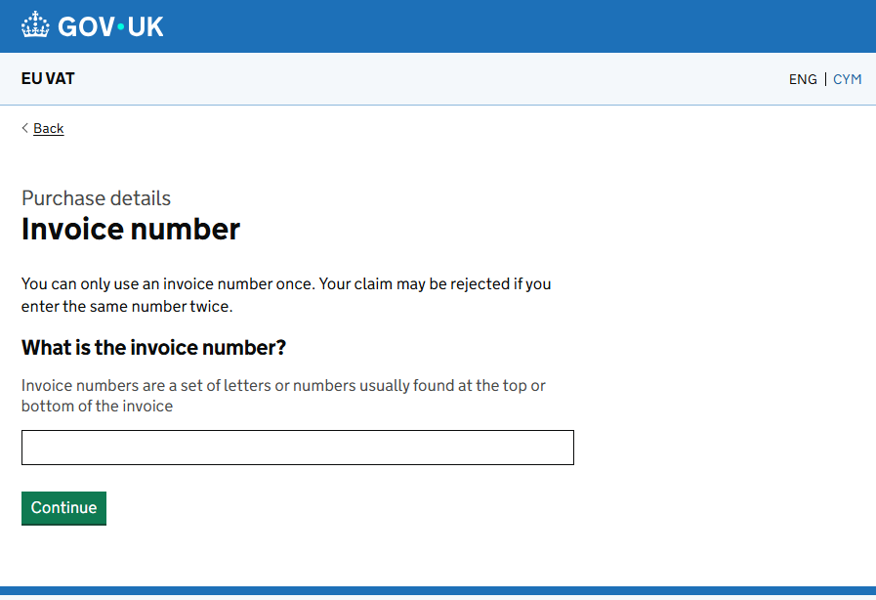
 | Messages label | Type | English copy | Welsh copy | Comments
 | ite.back | Link | Yn ôl
 | purchase.caption.add ( implemented as h2, should be a span only ) | Caption | Manylion y pryniant
 | invoiceNumber.title | Heading | Rhif yr anfoneb
 | invoiceNumber.heading
 | invoiceNumber.checkYourAnswersLabel
 | invoiceNumber.p1 | Paragraph | Dim ond unwaith y gallwch ddefnyddio rhif anfoneb. Mae’n bosibl y bydd eich hawliad yn cael ei wrthod os byddwch yn nodi'r un rhif ddwywaith.
 | invoiceNumber.h2 | Govuk-label-m | Beth yw rhif yr anfoneb?
 | invoiceNumber.hint | Hint text | Mae rhifau anfoneb yn set o lythrennau neu rifau a geir fel arfer ar frig neu waelod yr anfoneb.
 |  | Eitem
 | site.continue | Buttons | Parhau
 | invoiceNumber.error.required | Gwall | Nodwch rif anfoneb
 | invoiceNumber.error.length | Gwall | Mae’n rhaid i rif yr anfoneb fod yn {0} o gymeriadau neu lai
 | invoiceNumber.error.invalid | Gwall | Nodwch rif anfoneb dilys
 | invoiceNumber.change.hidden |  | Newidiwch rif yr anfoneb

RA8.5
Prototype link: | https://eu-vat-prototype-3c83fc449f97.herokuapp.com/v2/org/new-claim/2-purchase-details/2-4-invoice-date
Confluence link: | https://confluence.tools.tax.service.gov.uk/spaces/RBD/pages/1255440983/RA8.5+-+What+is+the+Invoice+date

Page Properties | Message.en | Word Count | English content | Welsh content TBC | Comments | Dev status | Test status | English screenshot | Welsh screenshot
URL | N/A |  | /beth-yw-dyddiad-yr-anfoneb |  |  | Wedi’i gwblhau | Wedi’i gwblhau
Page title | N/A |  | Beth yw dyddiad yr anfoneb? - TAW yr UE - GOV.UK
Page heading |  |  | Beth yw dyddiad yr anfoneb?

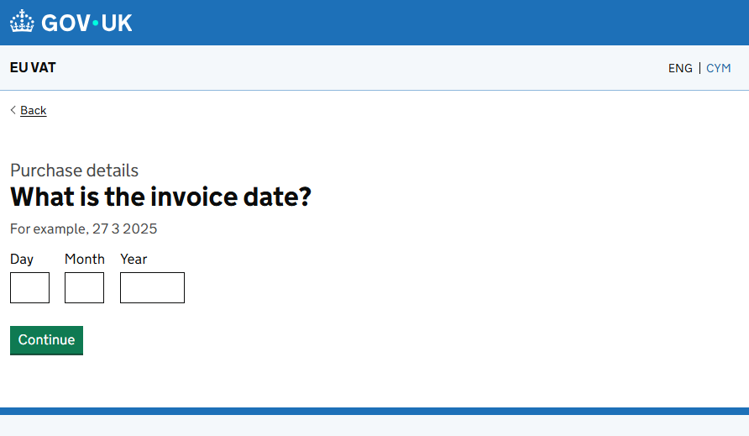
 | Messages label | Type | English copy | Welsh copy | Comments
 | invoiceDate.title | Heading | Beth yw dyddiad yr anfoneb?
 | invoiceDate.heading
 | invoiceDate.hint | Hint | Er enghraifft, 27 3 2025
 | date.day | Input label | Diwrnod
 | date.month | Input label | Mis
 | date.year | Input label | Blwyddyn
 | site.continue | Buttons | Parhau
 | invoiceDate.error.invalid | Gwall | Nodwch ddyddiad dilys
 | invoiceDate.error.invalid.day | Gwall | Nodwch ddiwrnod dilys
 | invoiceDate.error.invalid.month | Gwall | Nodwch fis dilys
 | invoiceDate.error.invalid.year | Gwall | Nodwch flwyddyn ddilys
 | invoiceDate.error.invalid.two | Gwall | Nodwch {0} a {1} dilys
 | invoiceDate.error.required | Gwall | Nodwch {0}
 | invoiceDate.error.required.all | Gwall | Nodwch ddyddiad
 | invoiceDate.error.required.two | Gwall | Nodwch {0} a {1}
 | invoiceDate.error.past | Gwall | Mae’n rhaid i ddyddiad yr anfoneb fod yn y gorffennol
 | invoiceDate.error.outsideRefundPeriod | Gwall | Mae’n rhaid i ddyddiad yr anfoneb fod o fewn y cyfnod ad-dalu
 | invoiceDate.checkYourAnswersLabel |  | Dyddiad yr anfoneb
 | invoiceDate.change.hidden |  | Newidiwch dyddiad yr anfoneb

RA8.3
Prototype link: | https://eu-vat-prototype-3c83fc449f97.herokuapp.com/v1/ra81-suppliers-name
Confluence link: | https://confluence.tools.tax.service.gov.uk/spaces/RBD/pages/1255440943/RA8.3+-+What+is+the+supplier+s+name

Page Properties | Message.en | Word Count | English content | Welsh content TBC | Comments | Dev status | Test status | English screenshot | Welsh screenshot
URL | N/A |  | /beth-yw-enwr-cyflenwr |  |  | Wedi’i gwblhau | Wedi’i gwblhau
Page title | N/A |  | Beth yw enw’r cyflenwr? - TAW yr UE - GOV.UK
Page heading |  |  | Beth yw enw’r cyflenwr?

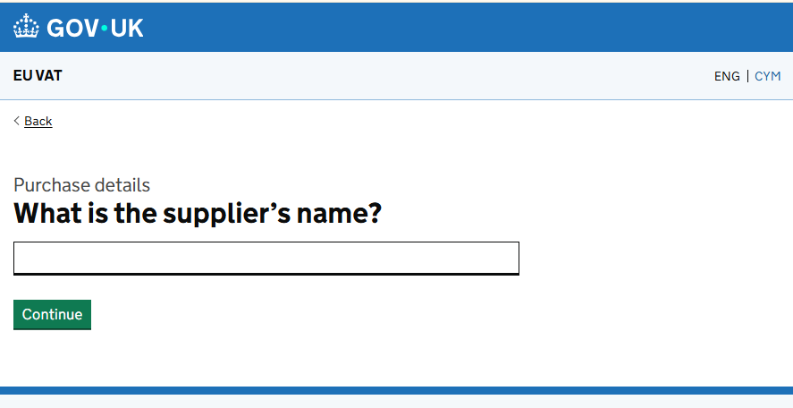
 | Messages label | Type | English copy | Welsh copy | Comments
 | site.back | Link | Yn ôl
 | purchase.caption.add | Paragraph | Manylion y pryniant
 | suppliersName.title | Heading | Beth yw enw’r cyflenwr?
 | suppliersName.heading
 | suppliersName.hint | Hint text | Dod o hyd i enw'r cyflenwr ar yr anfoneb neu'r dderbynneb
 |  | Eitem
 | site.continue | Buttons | Parhau
 | suppliersName.error.required | Gwall | Nodwch enw’r cyflenwr
 | suppliersName.error.length | Gwall | Mae’n rhaid i enw’r cyflenwr fod yn 35 o gymeriadau neu lai
 | suppliersName.checkYourAnswersLabel | label | Enw’r cyflenwr
 | suppliersName.change.hidden | hidden text | Newid enw'r cyflenwr

RA8.4
Prototype link: | https://eu-vat-prototype-3c83fc449f97.herokuapp.com/ra82-suppliers-address
Confluence link: | https://confluence.tools.tax.service.gov.uk/spaces/RBD/pages/1255440950/RA8.4+-+What+is+the+supplier+s+address

Page Properties | Message.en | Word Count | English content | Welsh content TBC | Comments | Dev status | Test status | English screenshot | Welsh screenshot
URL | N/A |  | /beth-yw-cyfeiriad-y-cyflenwr |  |  | Wedi’i gwblhau | Wedi’i gwblhau
Page title | N/A |  | Beth yw cyfeiriad y cyflenwr? TAW yr UE- GOV.UK
Page heading |  |  | Beth yw cyfeiriad y cyflenwr?

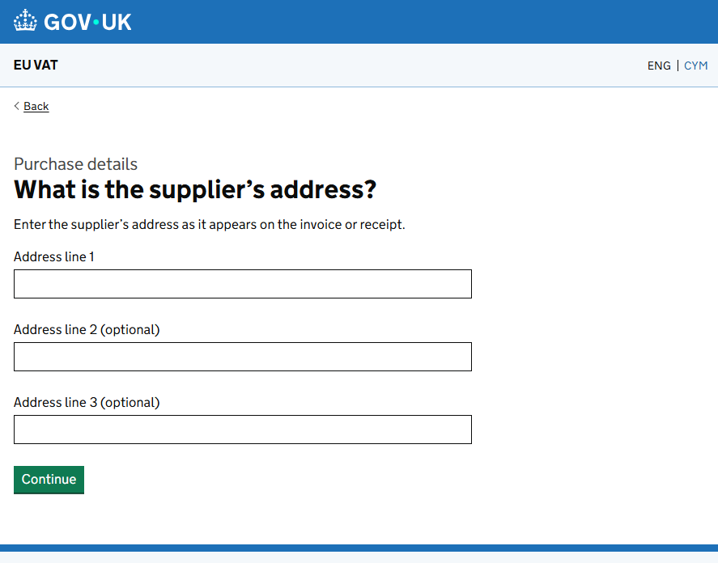
 | Messages label | Type | English copy | Welsh copy | Comments
 | site.back | Link | Yn ôl
 | purchase.caption.add | Paragraph | Ychwanegwch fanylion y pryniant
 | supplierAddress.title | Heading | Beth yw cyfeiriad y cyflenwr?
 | supplierAddress.heading
 | supplierAddress.lead | Paragraph | Nodwch gyfeiriad y cyflenwr fel y mae'n ymddangos ar yr anfoneb neu'r dderbynneb.
 | supplierAddress.line1.label | Paragraph | Cyfeiriad – llinell 1
 |  | Eitem
 | supplierAddress.line2.label | Paragraph | Cyfeiriad – llinell 2 (dewisol)
 |  | Eitem
 | supplierAddress.line3.label | Paragraph | Cyfeiriad – llinell 3 (dewisol)
 |  | Eitem
 | site.continue | Buttons | Parhau
 | supplierAddress.error.line1.required | Gwall | Nodwch linell 1 y cyfeiriad (enw’r adeilad a’r stryd gan amlaf)
 | supplierAddress.error.maxLength | Gwall | mae'n rhaid fod yn 35 cymeriad neu lai

RA8.2
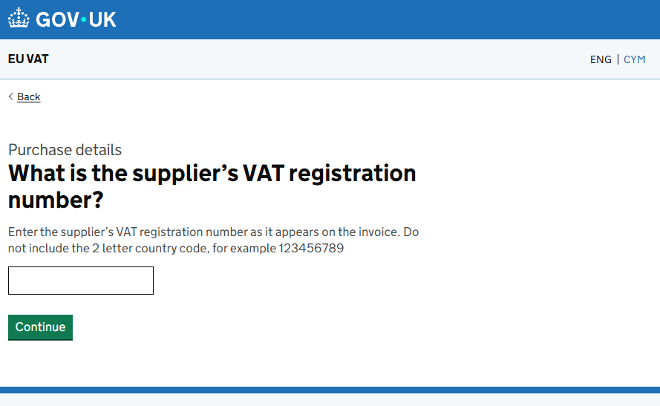
Prototype link: | https://eu-vat-prototype-3c83fc449f97.herokuapp.com/v2/org/new-claim/2-purchase-details/2-7-supplier-vat-reg
Confluence link: | https://confluence.tools.tax.service.gov.uk/spaces/RBD/pages/1255440962/RA8.2+-+What+is+the+supplier%E2%80%99s+VAT+registration+number

Page Properties | Message.en | Word Count | English content | Welsh content TBC | Comments | Dev status | Test status | English screenshot | Welsh screenshot
URL | N/A |  | beth-yw-rhif cofrestru-taw-y-cyflenwr |  |  | Wedi’i gwblhau | Wedi’i gwblhau
Page title | N/A |  | Beth yw rhif cofrestru TAW y cyflenwr? - TAW yr UE - GOV.UK
Page heading |  |  | Beth yw rhif cofrestru TAW y cyflenwr?

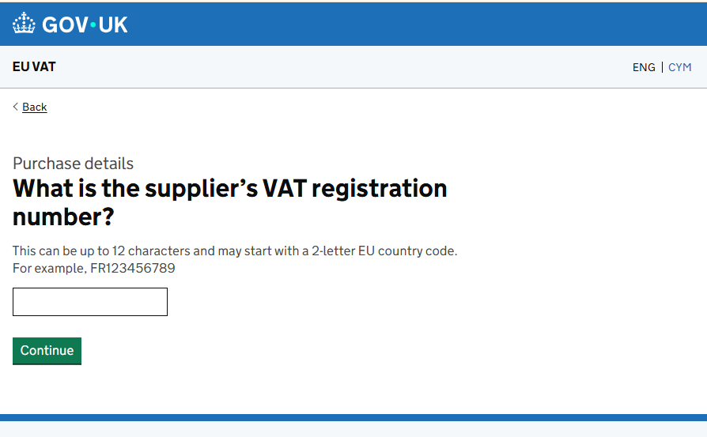
 | Messages label | Type | English copy | Welsh copy | Comments
 |  | Caption | Manylion y pryniant
 | supplierVatRegistrationNumber.title | H1 | Beth yw rhif cofrestru TAW y cyflenwr?
 | supplierVatRegistrationNumber.heading

 | supplierVatRegistrationNumber.hint | Input hint text | Gall hwn fod hyd at 12 cymeriad a gall ddechrau gyda chod gwlad 2 lythyren yr UE. Er enghraifft, FR123456789

 |  | ***only if the user selected GERMANY*** | Nodwch rif cofrestru TAW y cyflenwr fel y mae'n ymddangos ar yr anfoneb. Peidiwch â chynnwys y cod gwlad 2 lythyren, er enghraifft 123456789
 |  | Input text
 | site.continue | Button | Parhau
 | supplierVatRegistrationNumber.error.required | Gwall | Nodwch rif cofrestru TAW y cyflenwr
 | supplierVatRegistrationNumber.error.invalid | Gwall | Nodwch rif cofrestru TAW y cyflenwr yn y fformat cywir
 | supplierVatRegistrationNumber.error.length | Gwall | Mae’n rhaid i rif cofrestru TAW y cyflenwr fod yn 12 cymeriad neu lai

RA8.8
Prototype link: | https://eu-vat-prototype-3c83fc449f97.herokuapp.com/v2/org/new-claim/2-purchase-details/2-10-purchase-without-vat
Confluence link: | https://confluence.tools.tax.service.gov.uk/spaces/RBD/pages/1255440993/RA8.8+-Total+purchase+amount+before+VAT

Page Properties | Message.en | Word Count | English content | Welsh content TBC | Comments | Dev status | Test status | English screenshot | Welsh screenshot
URL | N/A |  | /cyfanswm-y-pryniant-cyn-TAW |  |  | Wedi’i gwblhau | Wedi’i gwblhau
Page title | N/A |  | Cyfanswm y pryniant cyn TAW - TAW yr UE - GOV.UK
Page heading |  |  | Cyfanswm y pryniant cyn TAW

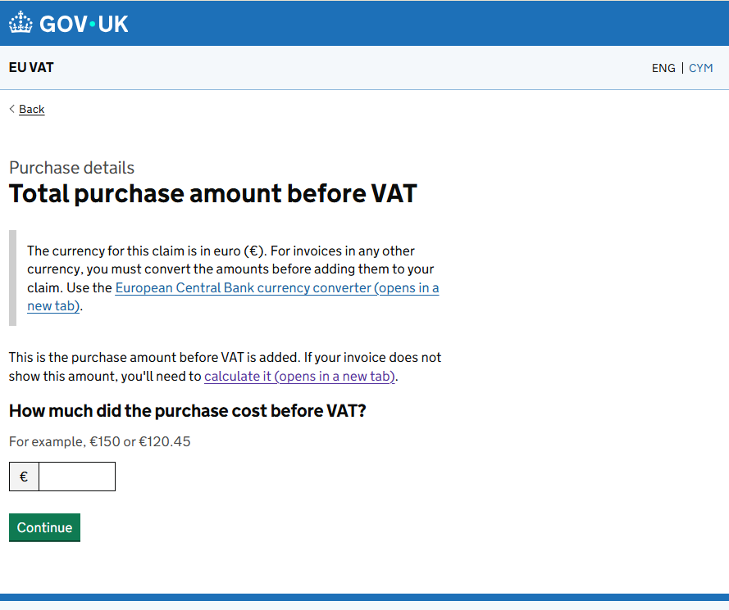
 | Messages label | Type | English copy | Welsh copy | Comments
 | site.back | link | Yn ôl
 | purchase.caption.add | Caption | Manylion y pryniant
 | totalPurchaseAmountBeforeVat.title | H1 | Cyfanswm y pryniant cyn TAW
 | totalPurchaseAmountBeforeVat.heading
 | totalPurchaseAmountBeforeVat.inset | Inset text | Yr arian cyfred ar gyfer yr hawliad hwn yw ewro (€). Ar gyfer anfonebau mewn unrhyw arian cyfred arall, mae’n rhaid i chi drosi'r symiau cyn eu hychwanegu at eich hawliad. Defnyddiwch drawsnewidydd arian cyfred Banc Canolog Ewrop (yn agor tab newydd).
 | totalPurchaseAmountBeforeVat.p1 | Paragraph | Dyma swm y pryniant cyn ychwanegu TAW. Os nad yw'ch anfoneb yn dangos y swm hwn, bydd angen i chi ei gyfrifo (yn agor tab newydd).
 | totalPurchaseAmountBeforeVat.h2 | H2 | Faint oedd cost y pryniant cyn TAW?
 | totalPurchaseAmountBeforeVat.hint | Hint text | Er enghraifft, €150 neu €120.45
 |  | Input text (with currency prefix)
 | site.continue | Button | Parhau
 | totalPurchaseAmountBeforeVat.change.hidden | Hidden text | Cyfanswm y pryniant cyn TAW
 | totalPurchaseAmountBeforeVat.error.nonNumeric | Gwall | Nodwch gyfanswm y pryniant cyn TAW yn y fformat cywir
 | totalPurchaseAmountBeforeVat.error.required | Gwall | Nodwch gyfanswm y pryniant cyn TAW
 | totalPurchaseAmountBeforeVat.error.aboveMaximum | Gwall | Mae’n rhaid i gyfanswm y pryniant cyn TAW fod rhwng -999,999,999.99 a 999,999,999.99
 | totalPurchaseAmountBeforeVat.error.invalidNumeric | Gwall | Nodwch gyfanswm y pryniant cyn TAW yn y fformat cywir

RA8.9
Prototype link: | https://eu-vat-prototype-3c83fc449f97.herokuapp.com/v2/org/new-claim/2-purchase-details/2-11-vat-amount
Confluence link: | https://confluence.tools.tax.service.gov.uk/spaces/RBD/pages/1255440996/RA8.9+-+Total+VAT+paid

Page Properties | Message.en | Word Count | English content | Welsh content TBC | Comments | Dev status | Test status | English screenshot | Welsh screenshot
URL | N/A |  | /cyfanswm-y-taw-a-dalwyd |  |  | Wedi’i gwblhau | Wedi’i gwblhau
Page title | N/A |  | Cyfanswm y TAW a dalwyd - TAW yr UE - GOV.UK
Page heading |  |  | Cyfanswm y TAW a dalwyd

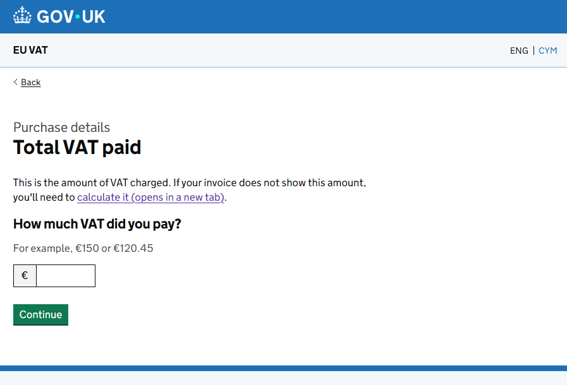
 | Messages label | Type | English copy | Welsh copy | Comments
 | site.back | Link | Yn ôl
 | purchase.caption.add | Caption | Manylion y pryniant

 | totalVatPaid.title | H1 | Cyfanswm y TAW a dalwyd
 | totalVatPaid.heading
 | totalVatPaid.p1 | Paragraph | Dyma swm y TAW a godir. Os nad yw'ch anfoneb yn dangos y swm hwn, bydd angen i chi ei gyfrifo (yn agor tab newydd).
 | totalVatPaid.h2 | H2 | Faint o TAW a daloch?
 | totalVatPaid.hint | Hint text | Er enghraifft, €150 neu €120.45
 |  | Input text (with currency prefix)
 | totalVatPaid.error.required | Gwall | Nodwch gyfanswm y TAW a dalwyd
 | totalVatPaid.error.invalidNumeric | Gwall | Nodwch gyfanswm y TAW a dalwyd yn y fformat cywir
 | totalVatPaid.error.nonNumeric | Gwall | Nodwch gyfanswm y TAW a dalwyd yn y fformat cywir
 | totalVatPaid.error.aboveMaximum | Gwall | Mae’n rhaid i gyfanswm y TAW a dalwyd fod rhwng -999,999,999.99 a 999,999,999.99

RA8.10
Prototype link: | https://eu-vat-prototype-3c83fc449f97.herokuapp.com/v2/org/new-claim/2-purchase-details/2-12-vat-claiming
Confluence link: | https://confluence.tools.tax.service.gov.uk/spaces/RBD/pages/1255440999/RA8.10+-+Total+VAT+claim

Page Properties | Message.en | Word Count | English content | Welsh content TBC | Comments | Dev status | Test status | English screenshot | Welsh screenshot
URL | N/A |  | /cyfanswm-y-taw-a-hawliwyd |  |  | Wedi’i gwblhau | Wedi’i gwblhau
Page title | N/A |  | Cyfanswm y TAW a hawliwyd - TAW yr UE - GOV.UK
Page heading |  |  | Cyfanswm y TAW a hawliwyd

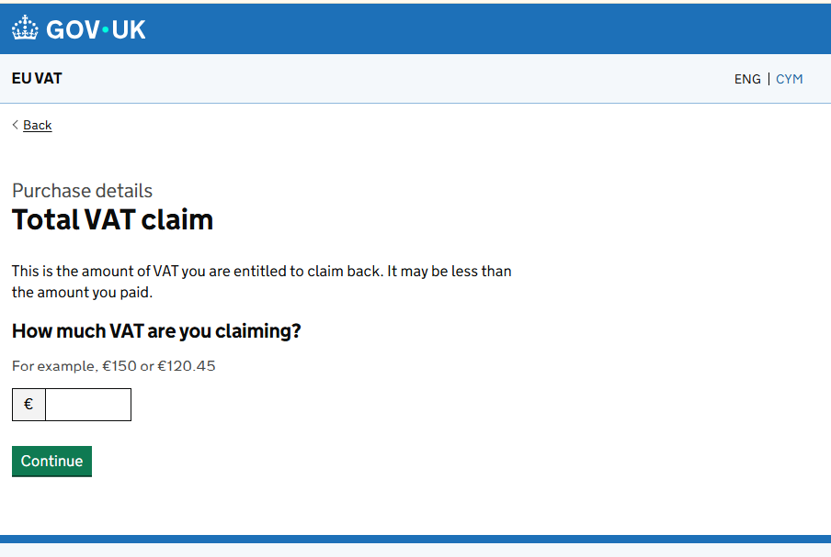
 | Messages label | Type | English copy | Welsh copy | Comments
 | site.back | link | Yn ôl
 | purchase.caption.add | Caption | Manylion y pryniant
 | totalVatClaim.title | H1 | Cyfanswm y TAW a hawliwyd
 | totalVatClaim.heading
 | totalVatClaim.p1 | Paragraph | Dyma swm y TAW y mae gennych hawl i’w hawlio’n ôl. Efallai ei fod yn llai na'r swm a dalwyd gennych.
 | totalVatClaim.h2 | H2 | Faint o TAW rydych yn ei hawlio?
 | totalVatClaim.hint | Hint text | Er enghraifft, €150 neu €120.45
 |  | Input text (with currency prefix)
 | site.continue | Button | Parhau
 | totalVatClaim.error.required | Gwall | Nodwch gyfanswm y TAW rydych yn ei hawlio
 | totalVatClaim.error.invalidNumeric | Gwall | Nodwch gyfanswm yr hawliad TAW yn y fformat cywir
 | totalVatClaim.error.nonNumeric | Gwall | Nodwch gyfanswm yr hawliad TAW yn y fformat cywir
 | totalVatClaim.error.aboveMaximum | Gwall | Mae’n rhaid i gyfanswm yr hawliad TAW fod rhwng -999,999,999.99 a 999,999,999.99

RA2.7
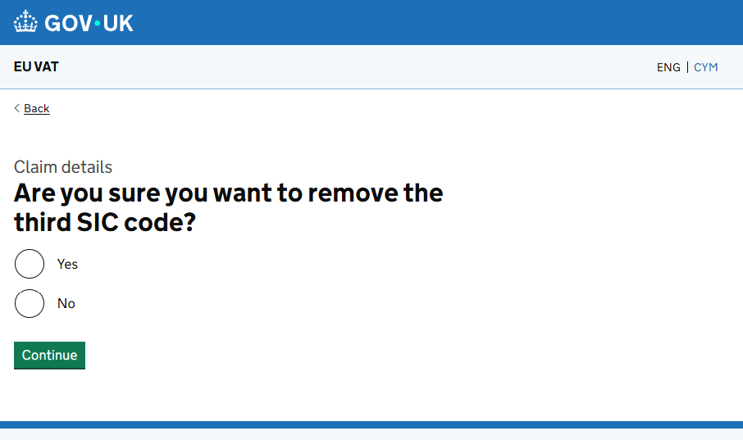
Page Properties | Type | Welsh content
URL | URL | /remove-second-SIC-code
Page title | Page title | A ydych yn siŵr eich bod am dynnu’r ail god SIC? - TAW yr UE - GOV.UK
Page heading | Page heading | A ydych yn siŵr eich bod am dynnu’r ail god SIC?
 |  | A ydych yn siŵr yr hoffech dynnu’r trydydd cod SIC?
Messages label | Type | Welsh content
site.back | link | Yn ôl
claim.caption.add | Caption | Manylion yr hawliad
removeSecond.heading | H1 | A ydych yn siŵr eich bod am dynnu’r ail god SIC?
removeSecond.title |  | neu
removeThird.heading |  | A ydych yn siŵr yr hoffech dynnu’r trydydd cod SIC?
removeThird.title
site.yes | Radios | Iawn
site.no |  | Na
site.continue | Button | Parhau
removeSecond.error.required | Gwall | Dewiswch ‘Iawn’ os ydych am dynnu’r ail god SIC
removeThird.error.required | Gwall | Dewiswch ‘Iawn’ os ydych am dynnu’r trydydd cod SIC

